Sheet1
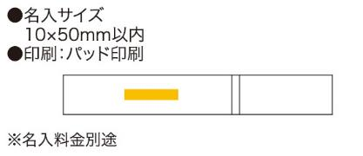
提 案 書

ポケットマイハシ |  | 参考上代 | ¥550 | 販売価格
 |  | （税別） |  | （税別）
【JAN】 | 4562121884427
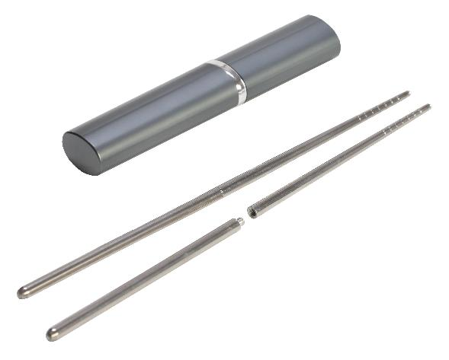 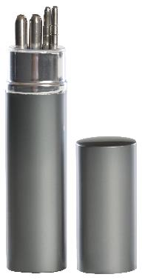 |  |  | 【商品番号】 6487 【本体サイズ】 ケース：26×18×141mm 箸：220mm・33ｇ 【パッケージサイズ】 30×20×145mm・44ｇ 【個装形態】 化粧箱入 【材質】 ステンレス・アルミ 【入数】 200 【商品説明】 ステンレス製なのでお手入れカンタン衛生的なマイハシセット 【生産国】 中国

